ТС02
Your Company LOGO | Project Name: | Homework_#17 | Created By: | Valentyna Bryheda
 | Module Name: |  | Test Designed date: | 2023-03-28
 | Release Version: |  | Test Executed by: | Valentyna Bryheda
 |  |  | Test Execution date: | 2023-03-28

Test Case ID | 02
Test Summary | Тестування форми нерозширеного пошуку - вибір тимчасово окупованої області
Test Priority | Medium

Pre-condition #
1 | Відкрити сайт https://automoto.ua/uk/ (українська локалізація)
2 | Кількість товарів у кожній категорії 10+ для проведення тестування

Step # | Test Steps | Expected Result | Тестові дані | Status (Passed/Failed/Not Executed)
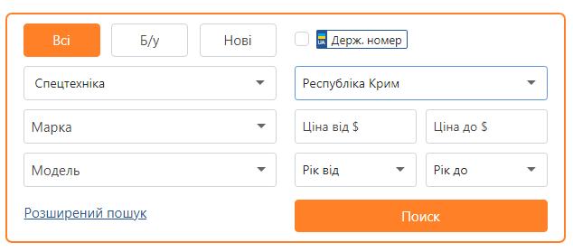 1 | В формі нерозширеного пошуку натиснути кнопку "Всі", вибрати з випадаючого списку тип транспорту "Спецтехніка" , в випадаючому списку "Область" обрати "Республіка Крим". Інші поля лишити незаповненими. Натиснути кнопку "Пошук" | З'являється інформаційне повідомлення з попередженням, що пошук авто неможливий на тимчасово окупованих територіях |  | Failed баг-репорт за посиланням нижче
 |  |  |  | https://docs.google.com/document/d/1iVebjoWAQyofRUnYKqwxifZ4Tkv5psNc/edit?usp=share_link&ouid=102193070903943416906&rtpof=true&sd=true

Post-condition
#

ТС03
Your Company LOGO | Project Name: | Homework_#17 | Created By: | Valentyna Bryheda
 | Module Name: |  | Test Designed date: | 2023-03-28
 | Release Version: |  | Test Executed by:
 |  |  | Test Execution date:

Test Case ID | 03
Test Summary | Форма "Залишити заявку" - позитивне тестування
Test Priority | Medium

Pre-condition #
1 | Відкрити сайт https://automoto.ua/uk/ (українська локалізація)

Step # | Test Steps | Expected Result | Тестові дані | Status (Passed/Failed/Not Executed)
1 | Над хедером на вспливаючій панелі натиснути зелену кнопку "Замовити" | Відбувається перехід на сторінку замовлення безкоштовного автопідбору.
2 | В формі "Залишити заявку" проставити галочку в чек-боксі "Вживане авто з Європи", чек-бокси "Нове авто з салону в Україні" і "Нова авто з салону в Європи" без галочок. Поле для ввода номеру телефона заповнити валідним номером телефона. Натиснути зелену кнопку "Відправити заявку" | 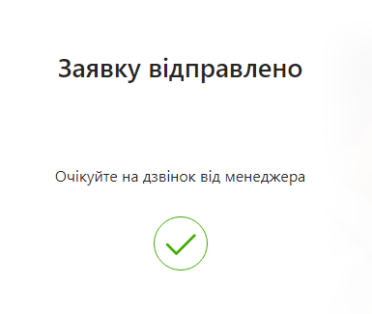 Заявка відправляється, з'являється інформаційне вікно з повідомленням "Заявку відправлено Очікуйте на дзвінок від менеджера" | Номер телефону "0633080033"

Post-condition
#

